PQ-SV069 ユーディーガラリ
ユーディーガラリ 商品図 |  |  |  |  | 自然換気シリーズ
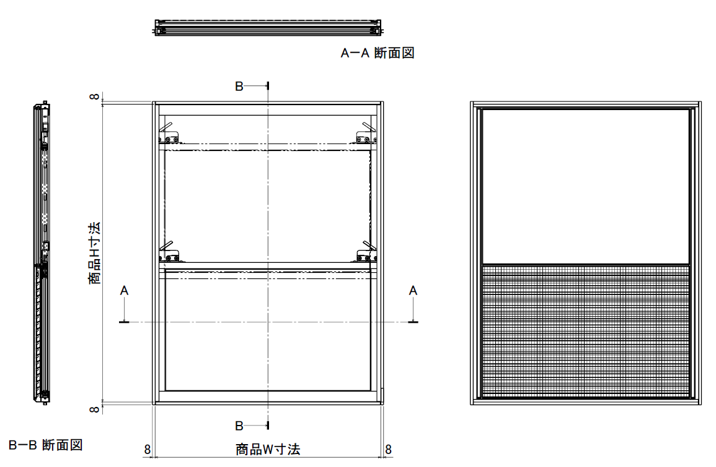

抵抗損失曲線 (P-Q)

技術データ

商品寸法 （Ｗ：500.0mm～1000.0mm H：735.0mm～1150.0mm） |  | W | 500.0 | × | H | 735.0
⊿Ｐ＝９．８Ｐａにおける通気量 |  | ａ＝ | 347.5 |  |  |  | ｍ3/hｒ
通気面積 |  | Ａ＝ | 448.0 |  |  |  | cm2
開口率 |  |  | 12.2 |  |  |  | ％
有効開口面積 |  | αＡ＝ | 243.3 |  |  |  | ｃｍ2
通気量 |  | Ｑ＝ | 347.5 | (⊿P/9.8) | 0.52 |  | m3/hr

 |  | 株式会社 佐原 |  |  |  |  | PQ-SV069

圧力差 (Ｐａ) | 0 | 10 | 20 | 30 | 40 | 50 | 60
計算通気量 | 0.0 | 351.2 | 503.0 | 620.5 | 720.3 | 808.6 | 888.7

＊ エクセルでのデータ提出禁止。（ＰＤＦデータ又は紙による提示としてください。）

